入稿フォーマット
LINEポイント スタンプセクション

インセンティブなし 入稿フォーマット

■掲載イメージ
TOP

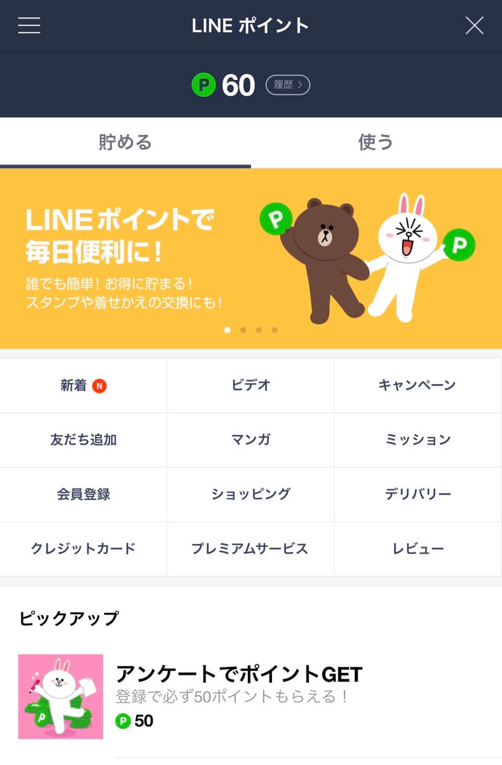
LINE FRIENDS STORE
1
2
3
スタンプ
無料でスタンプをゲットしよう！
４

■入稿リスト |  |  |  |  |  | ※赤色部分は必須項目です。
No | 項目 |  | 入稿形式 | レギュレーション | 補足 | 記入欄 |  | check | 文字制限
① | アイコン | 必須 | PNG JPG | ・512 x 512px (600KB以内) ・ファイル名は半角英数字のみ使用可 | ・スタンプキャンペーンのアイコン画像を、別途規定形式で提出 ・スタンプクリエイティブの使用可 | ファイル名を記載ください |  | - | -
② | サービス (キャンペーン名) | 必須 | text | 13文字推奨 ※半角英数字 使用可 | ・14文字以上の場合、機種やユーザー設定依存により切れてしまう可能性があります。 ・半角、全角、スぺースすべて１文字としてカウント |  |  | 0 | 14
③ | キャンペーン説明 | 固定 | text | 固定 |  | 無料でスタンプをゲットしよう！ |  | - | -
④ | 遷移先URL | 必須 | text | スタンプダウンロードページのURLをご入稿ください。 |  | URL |  | - | -
 | URL公開日 | 必須 | text | 遷移先URLの公開状況をご記載下さい。 ・公開済の場合：公開済 ・未公開の場合：例 yyyy/mm/dd/hh/mm |  |  |  | - | -
配信セグメント |  | 必須 | プルダウンから選択ください |  |  | ALL | - | - | -
管理画面(LINEポイントManager) 付与メール送信先 |  | 必須 | Email | 指定メールアドレスに管理画面閲覧権限を付与します。 アカウント共有メールの送り先(発注企業様のアドレス)を指定して下さい。(MLも可) 原則1アドレスを記載、初回のみ付与となります。 |  |  |  | - | -

入稿期限 |  |  | 5営業日前 17時まで
入稿素材ガイドライン ※別タブを必ずご参照願います |  |  | ※全てのクリエイティブ内の抽選訴求を不可とします。 ※ガイドラインに沿わない素材は修正をお願いしております。 修正発生時は掲載開始希望日に間に合わない可能性が高いため、予めご注意ください。

